Sheet2
2023年市城管局行政许可审批事项公示
许可事项 | 单位/个人 | 申请内容 | 办结时间
临街建筑进行外部装修、搭建 | 梁君 | 装修门头 | 20230515
临街建筑进行外部装修、搭建 | 赵金方 | 装修门头 | 20230515
临街建筑进行外部装修、搭建 | 杨保全 | 装修门头 | 20230515
临街建筑进行外部装修、搭建 | 赵盛霖 | 装修门头 | 20230515
临街建筑进行外部装修、搭建 | 支蒙蒙 | 装修门头 | 20230515
临街建筑进行外部装修、搭建 | 徐轻轻 | 装修门头 | 20230515
临街建筑进行外部装修、搭建 | 王定朴 | 装修门头 | 20230515
临街建筑进行外部装修、搭建 | 赵彩霞 | 装修门头 | 20230515
临街建筑进行外部装修、搭建 | 刘深 | 装修门头 | 20230515
临街建筑进行外部装修、搭建 | 刘璐飞 | 装修门头 | 20230515
临街建筑进行外部装修、搭建 | 赵超群 | 装修门头 | 20230515
临街建筑进行外部装修、搭建 | 沈文江 | 装修门头 | 20230515
临街建筑进行外部装修、搭建 | 冯辉 | 装修门头 | 20230515
临街建筑进行外部装修、搭建 | 黄亚情 | 装修门头 | 20230515
临街建筑进行外部装修、搭建 | 薛佳辉 | 装修门头 | 20230515
临街建筑进行外部装修、搭建 | 薛解放 | 装修门头 | 20230515
临街建筑进行外部装修、搭建 | 李强 | 装修门头 | 20230515
临街建筑进行外部装修、搭建 | 柳志贤 | 装修门头 | 20230515
临街建筑进行外部装修、搭建 | 尚都烟酒百货商行 牛恒飞 | 装修门头 | 20230515
临街建筑进行外部装修、搭建 | 齐敏 | 装修门头 | 20230515
临街建筑进行外部装修、搭建 | 王惠明 | 装修门头 | 20230515
临街建筑进行外部装修、搭建 | 中国建设银行 靳世豪 | 装修门头 | 20230515
临街建筑进行外部装修、搭建 | 史磊 | 装修门头 | 20230516
临街建筑进行外部装修、搭建 | 乔丽萍 | 装修门头 | 20230516
临街建筑进行外部装修、搭建 | 石沐霖 | 装修门头 | 20230516
临街建筑进行外部装修、搭建 | 周芳芳 | 装修门头 | 20230516
临街建筑进行外部装修、搭建 | 陈楠 | 装修门头 | 20230516
临街建筑进行外部装修、搭建 | 郭丹丹 | 装修门头 | 20230516
临街建筑进行外部装修、搭建 | 桂溪 | 装修门头 | 20230516
临街建筑进行外部装修、搭建 | 李永双 | 装修门头 | 20230516
临街建筑进行外部装修、搭建 | 王惠玲 | 装修门头 | 20230516
临街建筑进行外部装修、搭建 | 夏妮化妆品店 史鹏 | 装修门头 | 20230516
临街建筑进行外部装修、搭建 | 郭军军 | 装修门头 | 20230516
临街建筑进行外部装修、搭建 | 开封幸福之家国际旅行社有限公司 黄翠翠 | 装修门头 | 20230517
临街建筑进行外部装修、搭建 | 宏信汽车养护中心 | 装修门头 | 20230517
临街建筑进行外部装修、搭建 | 盛玲 | 装修门头 | 20230517
临街建筑进行外部装修、搭建 | 邵彩云 | 装修门头 | 20230517
临街建筑进行外部装修、搭建 | 狄洋洋 | 装修门头 | 20230517
临街建筑进行外部装修、搭建 | 胡长青 | 装修门头 | 20230517
临街建筑进行外部装修、搭建 | 郝永杰 | 装修门头 | 20230517
临街建筑进行外部装修、搭建 | 薛杰 | 装修门头 | 20230517
临街建筑进行外部装修、搭建 | 晨光文具 陈彦 | 装修门头 | 20230517
临街建筑进行外部装修、搭建 | 王敬如 | 装修门头 | 20230517
临街建筑进行外部装修、搭建 | 郇心铭 | 装修门头 | 20230517
临街建筑进行外部装修、搭建 | 赵庆文 | 装修门头 | 20230517
临街建筑进行外部装修、搭建 | 童迎娜 | 装修门头 | 20230517
临街建筑进行外部装修、搭建 | 马昱恒 | 装修门头 | 20230517
临街建筑进行外部装修、搭建 | 马雪娇 | 装修门头 | 20230517
临街建筑进行外部装修、搭建 | 李俊香 | 装修门头 | 20230518
临街建筑进行外部装修、搭建 | 魏华 | 装修门头 | 20230518
临街建筑进行外部装修、搭建 | 王汴生 | 装修门头 | 20230518
临街建筑进行外部装修、搭建 | 田易博 | 装修门头 | 20230518
临街建筑进行外部装修、搭建 | 鲍逢敏 | 装修门头 | 20230518
临街建筑进行外部装修、搭建 | 足乐坊 蒋侠 | 装修门头 | 20230518
临街建筑进行外部装修、搭建 | 振宇车行 赵海红 | 装修门头 | 20230518
临街建筑进行外部装修、搭建 | 范思聪沙县小吃 范思聪 | 装修门头 | 20230518
临街建筑进行外部装修、搭建 | 开封市示范区舒雅养生保健店 李翠叶 | 装修门头 | 20230518
临街建筑进行外部装修、搭建 | 化伟伟 | 装修门头 | 20230518
临街建筑进行外部装修、搭建 | 文化城小吃街 张志强 | 装修门头 | 20230518
临街建筑进行外部装修、搭建 | 仇思达 | 装修门头 | 20230519
临街建筑进行外部装修、搭建 | 大富车行 李富强 | 装修门头 | 20230519
临街建筑进行外部装修、搭建 | 袁岩岩 | 装修门头 | 20230519
临街建筑进行外部装修、搭建 | 孙华兵 | 装修门头 | 20230519
临街建筑进行外部装修、搭建 | 石丽宁 | 装修门头 | 20230519
临街建筑进行外部装修、搭建 | 申金岭 | 装修门头 | 20230519
临街建筑进行外部装修、搭建 | 卜凯隆 | 装修门头 | 20230519
临街建筑进行外部装修、搭建 | 赵利敏 | 装修门头 | 20230519
临街建筑进行外部装修、搭建 | 安伟 | 装修门头 | 20230519
临街建筑进行外部装修、搭建 | 姚国北 | 装修门头 | 20230519
临街建筑进行外部装修、搭建 | 赵妤 | 装修门头 | 20230519
临街建筑进行外部装修、搭建 | 沙县小吃 范思聪 | 装修门头 | 20230519
临街建筑进行外部装修、搭建 | 于跃 | 装修门头 | 20230519
临街建筑进行外部装修、搭建 | 史丙平 | 装修门头 | 20230519
临街建筑进行外部装修、搭建 | 全季酒店 李宁 | 装修门头 | 20230519
临街建筑进行外部装修、搭建 | 李智洁 | 装修门头 | 20230519
临街建筑进行外部装修、搭建 | 古金赛 | 装修门头 | 20230519
临街建筑进行外部装修、搭建 | 王媛媛 | 装修门头 | 20230519
临街建筑进行外部装修、搭建 | 洪海副食品 李文伟 | 装修门头 | 20230520
临街建筑进行外部装修、搭建 | 嘉兴粽子 | 装修门头 | 20230520
临街建筑进行外部装修、搭建 | 刘甫量 | 装修门头 | 20230520
临时占道 | 开封市金盛热力有限公司 李小伟 | 占道 | 20230515
临时占道 | 中国工商银行股份有限公司开封分行 王俊彬 | 占道 | 20230515
临时占道 | 开封复兴置业有限公司 徐小川 | 占道 | 20230516
临时占道 | 潘腾飞 | 占道 | 20230516
临时占道 | 山东省路桥集团开封市鼓楼区老旧小区改造项目部 王海松 | 占道 | 20230519
临时占道 | 全季酒店 李宁 | 占道 | 20230519
挖掘道路 | 鼓楼区后新华街1号楼 | 破路 | 20230515
挖掘道路 | 曹门关中街46号 | 破路 | 20230515
挖掘道路 | 北书店街24号 | 破路 | 20230515
挖掘道路 | 郑汴路小王屯西 | 破路 | 20230516
挖掘道路 | 高胡同5号附2 | 破路 | 20230517
挖掘道路 | 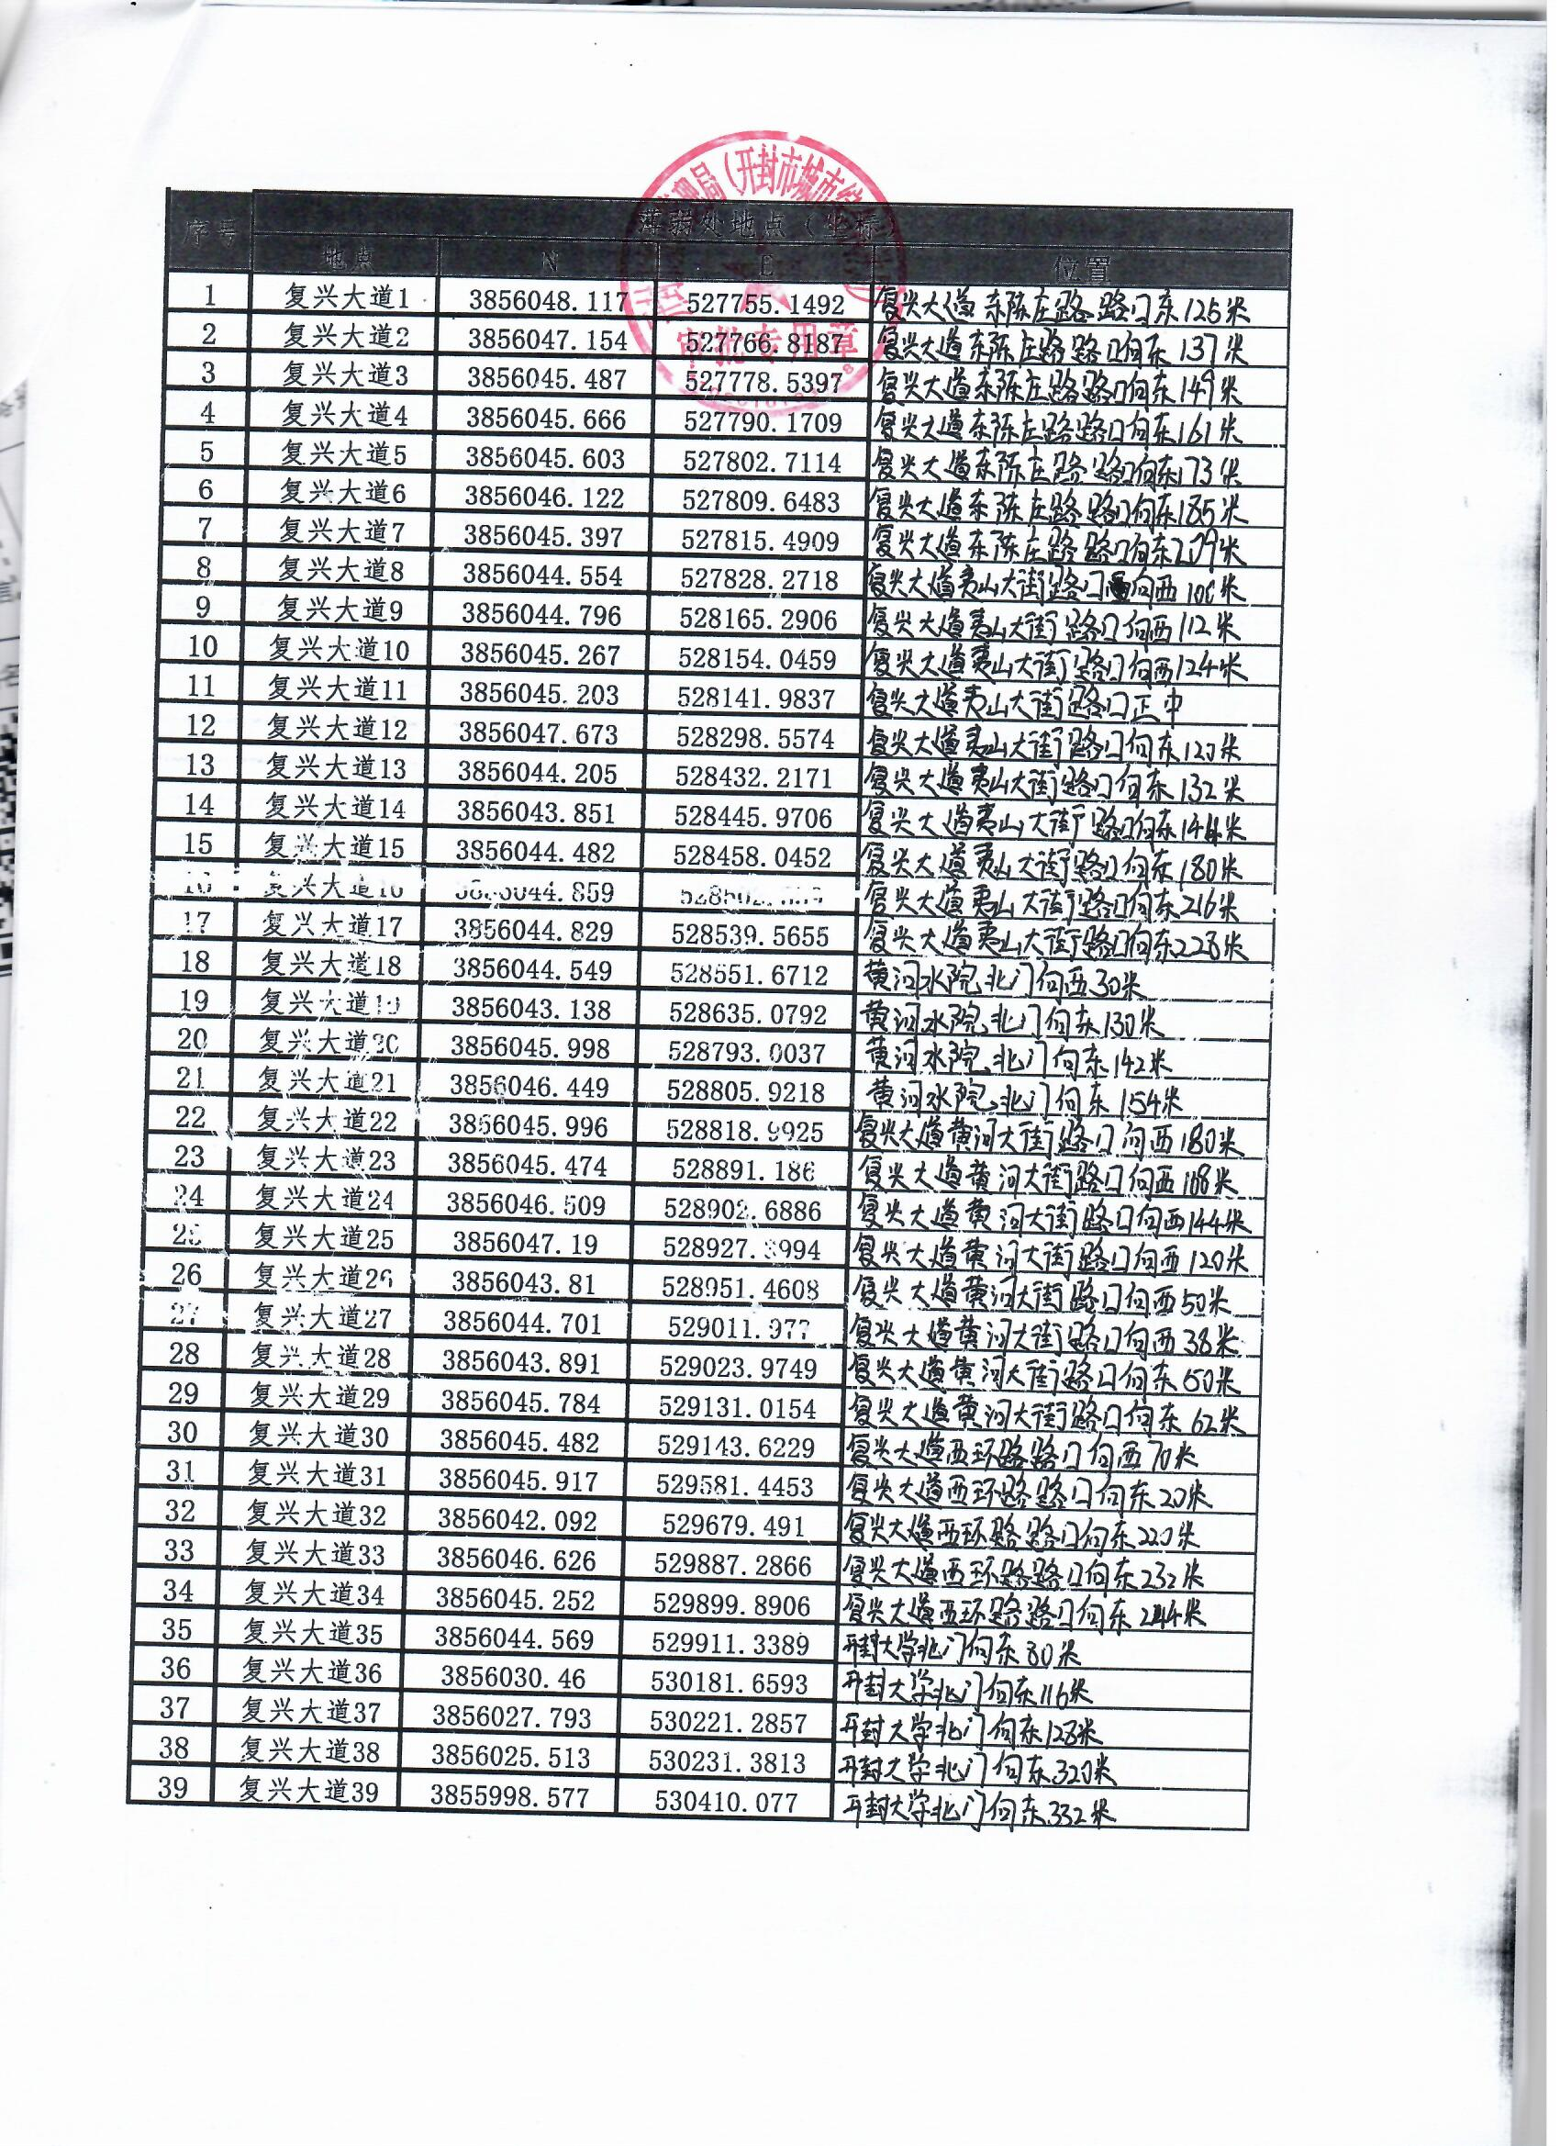 | 破路 | 20230517
挖掘道路 | 大梁路银地建材商场 | 破路 | 20230517
挖掘道路 | 南书店街54号 | 破路 | 20230518
挖掘道路 | 龙亭区河道街98号 | 破路 | 20230518
挖掘道路 | 鼓楼区馆驿街3道胡同15号西户 | 破路 | 20230518
挖掘道路 | 丁角街中原银行东侧 | 破路 | 20230519
挖掘道路 | 西环路南段2号 | 破路 | 20230519
建筑垃圾排放许可 | 开封综合保税区建设发展有限公司（施工单位：中铁十七局集团第五工程有限公司） | 工程弃土 | 20230515
建筑垃圾排放许可 | 开封市中材新型建材有限责任公司（施工单位：河南永兴建筑有限公司） | 工程弃土 | 20230515
占用绿地 | 开封光利高科实业有限责任公司 马宇龙 | 占用绿地 | 20230517

